関数
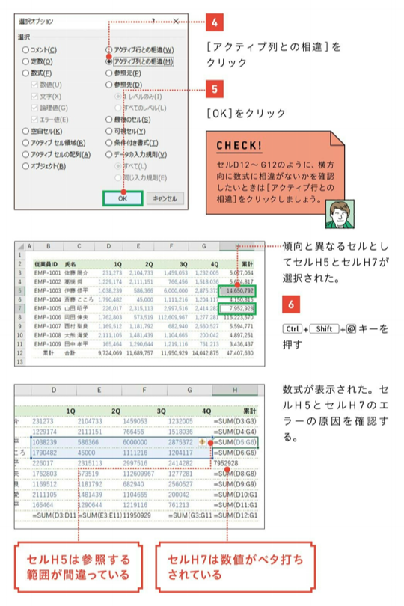
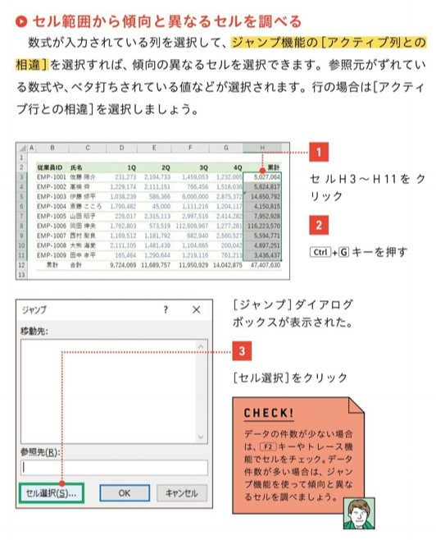
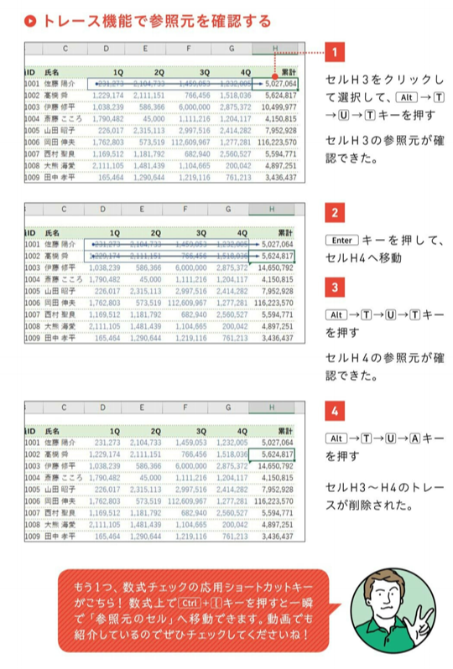
関数 | できること | エラー | 内容
TRIM | 余計なスペースを取り除く | #VALUE! | 引数に間違ったデータを指定している
AND | AND条件がつかえる | #DIV/0! | 数式で０による除算が行われている
COUNTIF | セルの数を数える | #NAME? | 関数名が間違っている、文字列を”で囲んでいない、セル範囲の参照に:を入力し忘れている
SUMIFS | 条件にあうセルの数値を合計する | #N/A | 検索関数で検査値が見つからない
ROUNDDOWN | 切り捨て | #REF! | 数詞で参照しているセルが削除されている
IFERROR | エラーの場合にメッセージを表示させる | #NUM! | 処理できる数値の範囲を超えている
VLOOKUP | 縦に値を参照して返す | #NULL! | 演算子が正しくない
LEFT(文字列,文字数) | 左端から何文字かを取り出す | #### | セル幅より長い数値や日付、時刻が入力されている
MID(文字列,開始位置,文字数) | 指定した位置から何文字かを取り出す
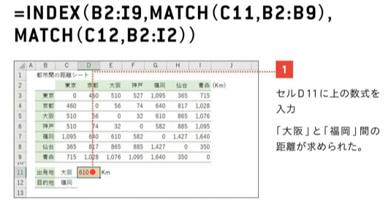
INDEX(範囲,行,列) | 指定した行と列が交差する値を返す
PHONETIC | フリガナを振る／郵便番号を入力

ショートカット
選択範囲内で中央
「EXCEL現場の教科書」
 | ショートカット |  |  | できること | 関数 | できること | エラー | 内容
 | Ctrl | Shift | 5 | ％表示に | TRIM | 余計なスペースを取り除く | #VALUE! | 引数に間違ったデータを指定している
 | Ctrl |  | 1 | セルの書式設定 | AND | AND条件がつかえる | #DIV/0! | 数式で０による除算が行われている
 | Ctrl |  | 2 | ボールド | COUNTIF | セルの数を数える | #NAME? | 関数名が間違っている、文字列を”で囲んでいない、セル範囲の参照に:を入力し忘れている
 | Ctrl |  | 3 | 斜体 | SUMIFS | 条件にあうセルの数値を合計する | #N/A | 検索関数で検査値が見つからない
 | Ctrl |  | 4 | アンダーライン | ROUNDDOWN | 切り捨て | #REF! | 数詞で参照しているセルが削除されている
 | Ctrl |  | 5 | 取り消し線 | IFERROR | エラーの場合にメッセージを表示させる | #NUM! | 処理できる数値の範囲を超えている
 | Ctrl |  | 6 |  | VLOOKUP | 縦に値を参照して返す | #NULL! | 演算子が正しくない
 | Ctrl |  | 7 |  | LEFT(文字列,文字数) | 左端から何文字かを取り出す | #### | セル幅より長い数値や日付、時刻が入力されている
 | Ctrl |  | 8 |  | MID(文字列,開始位置,文字数) | 指定した位置から何文字かを取り出す
 | Ctrl |  | 9 | 行を非表示 | INDEX(範囲,行,列) | 指定した行と列が交差する値を返す
 | Ctrl |  | 0 | 列を非表示
 |  |  | F4 | 値を相対参照から絶対参照に
 |  |  | F12 | 名前をつけて保存
 | Ctrl | Shift | L | フィルター機能
Alt+H+O+I |  |  |  | 列幅の自動調整
Alt+O+R+E |  |  |  | 行幅を指定
 | Ctrl | Shift
 | Ctrl | Shift
 | Ctrl | Shift
 | Ctrl | Shift
 | Ctrl | Shift
 | Ctrl | Shift

